Planilha1
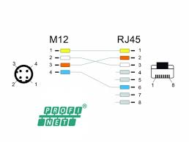
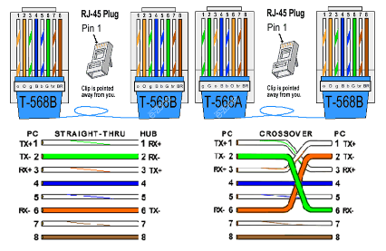
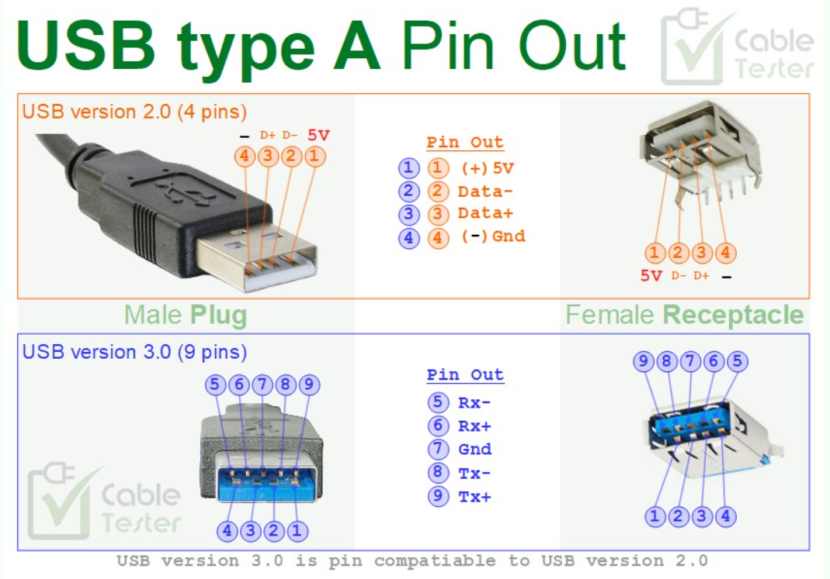
TIPO | DESCRIÇÃO | VIAS | AWG | COMPRIMENTO [m]
EthernetST | Cabo ethernet Straight Through | 8 | 24-26-28 | 1 - 3 - 5 - 10 - 15 - 20 -25 - 30 - 50 - 100
EthernetCR | Cabo ethernet Crossover | 8 | 24-26-28 | 1 - 3 - 5 - 10 - 15 - 20 -25 - 30 - 50 - 100
ProfinetRJ45-M12 | Cabo Profinet para M12 | 4 | 22 -24 | 1 - 3 - 5 - 10 - 15
ProfinetRJ45 | Cabo Profinet RJ45 | 4 | 22 -24 | 1 - 3 - 5 - 10 - 15
ProfinetM12 | Cabo Profinet M12 | 4 | 22 -24 | 1 - 3 - 5 - 10 - 15
RS232 SNMC | Simple Null Modem Cable | 3 | 28 - 26 | 1 - 3 - 5 - 10 - 15
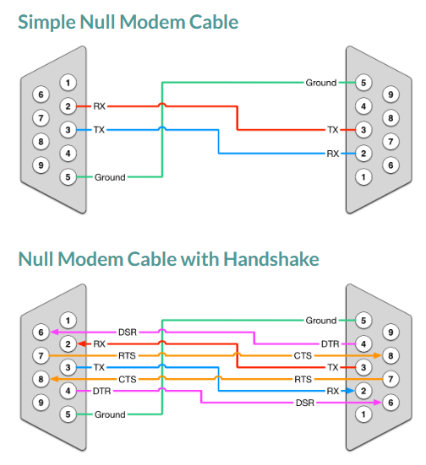
RS232 NMCwHS | Null Modem Cable with Handshake | 7 | 28 - 26 | 1 - 3 - 5 - 10 - 15
USB-A v2.0 | USB-A versão 2.0 | 4 | 24-26-28 | 1- 3 - 5
USB-A v3.0 | USB-A versão 3.0 | 8 | 24-26-28 | 1 - 3

